Sheet1
名称 | 价格 | 图片
边缘智能处理终端 | 3199 | 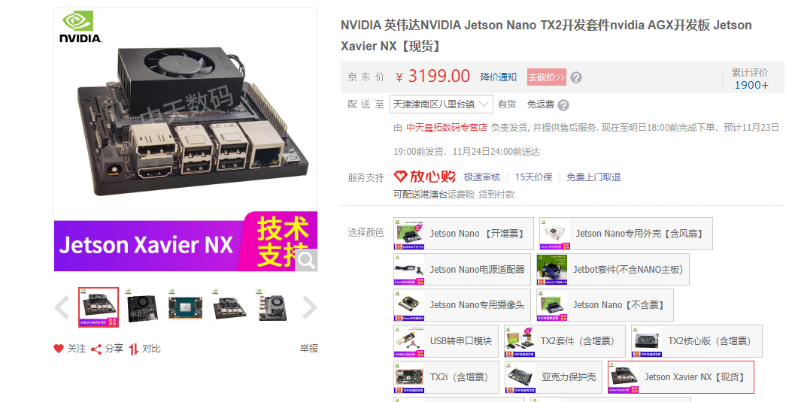 | 总计 | 17070.41
大数据终端显示器 | 11059 | 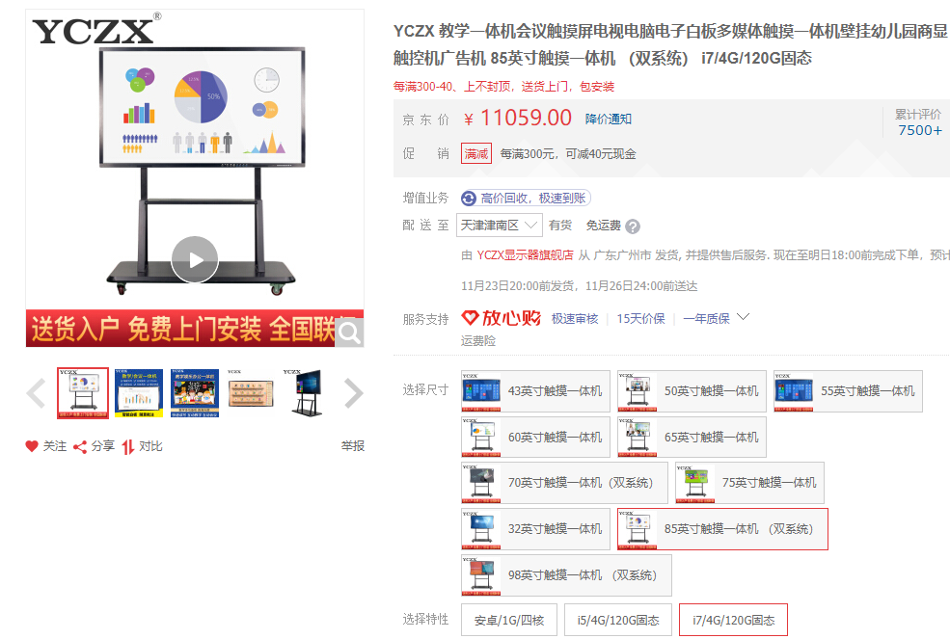
机载嵌入显示器 | 450.1 | 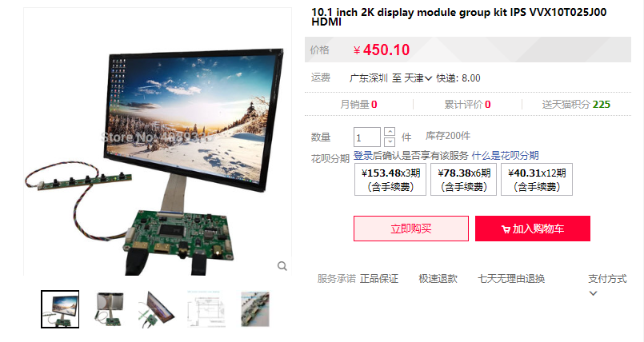
图像获取单元 | 570 | 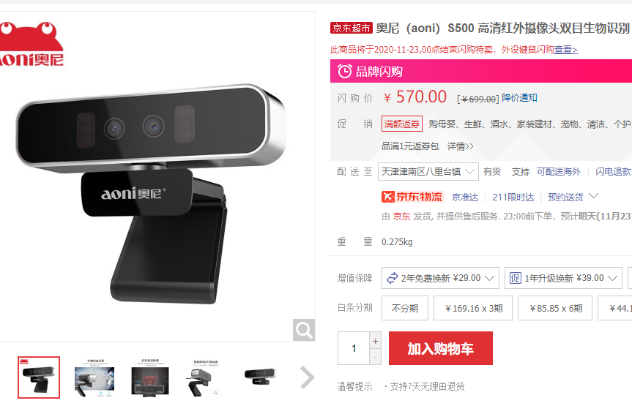
音频单元 | 800 | 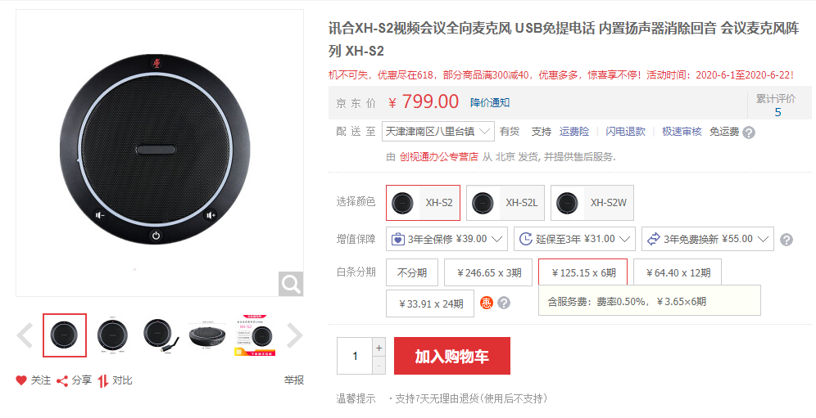
网络组网单元 | 188 | 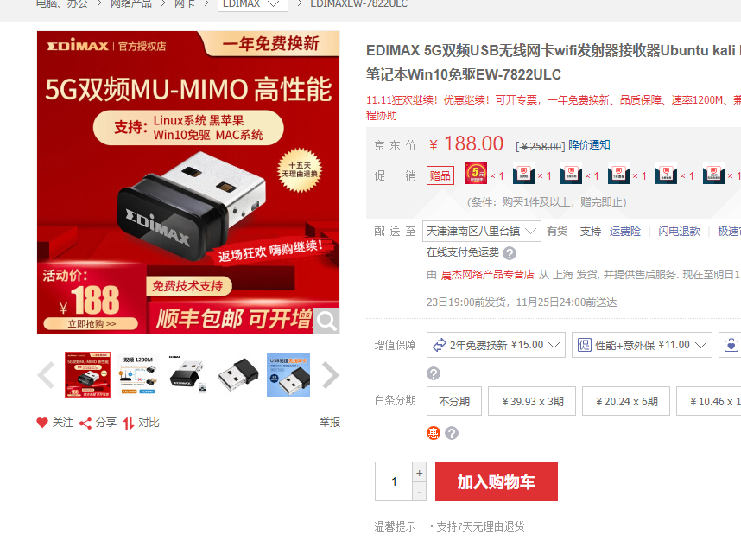
STM32F4核心控制单元 | 500
ESP32物联网单元 | 44 | 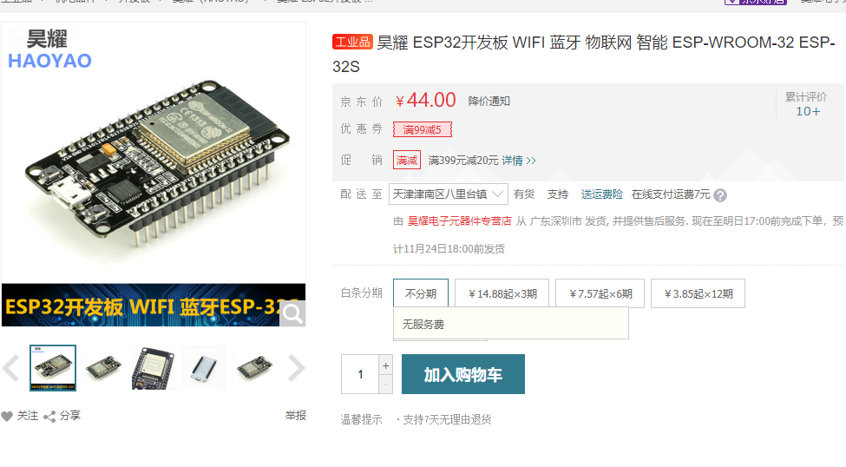
测距传感器单元 | 46 | 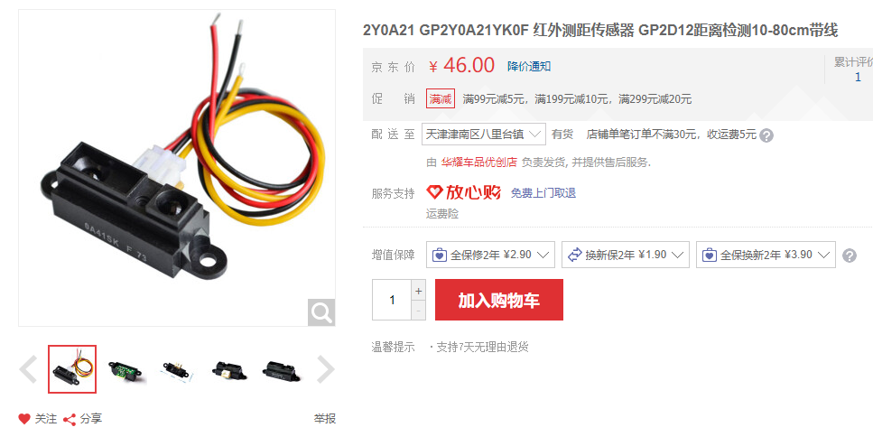
压力传感器单元 | 36 | 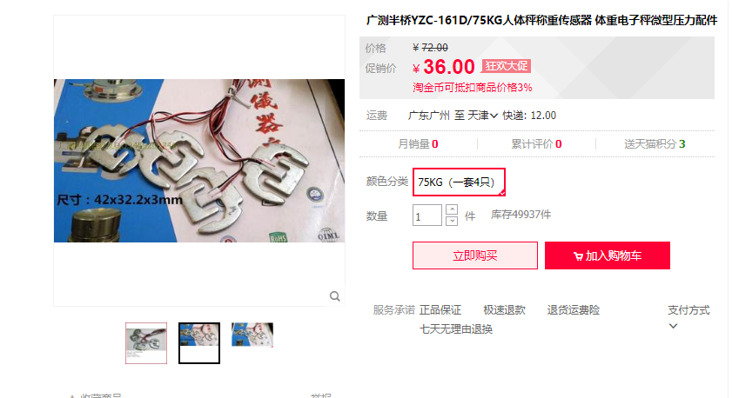
血氧心率模块 | 23.99 | 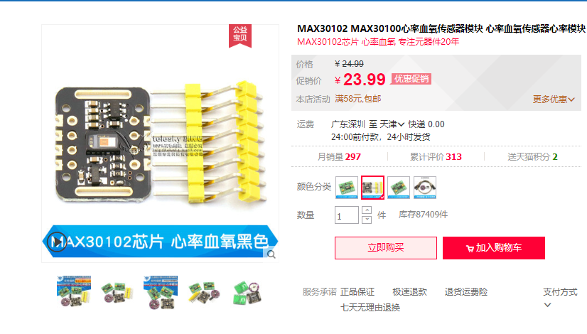
5）非接触式测温模块 | 84.57 | 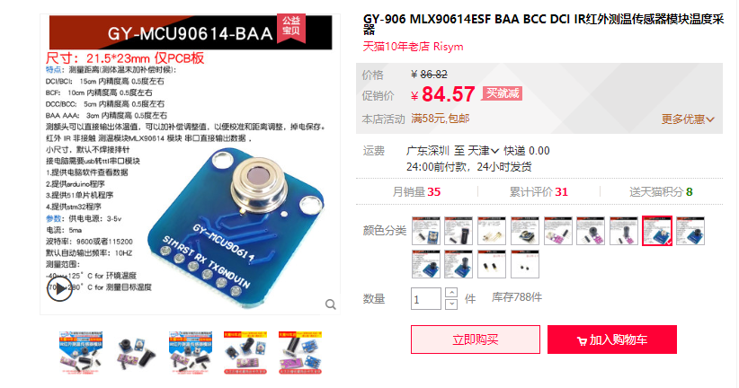
烟雾传感器单元 | 5.35 | 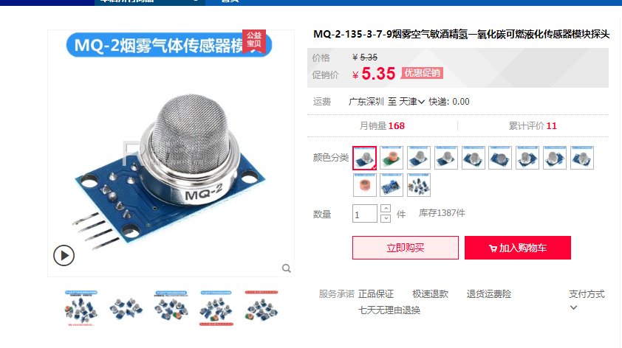
甲醛传感器单元 | 46 | 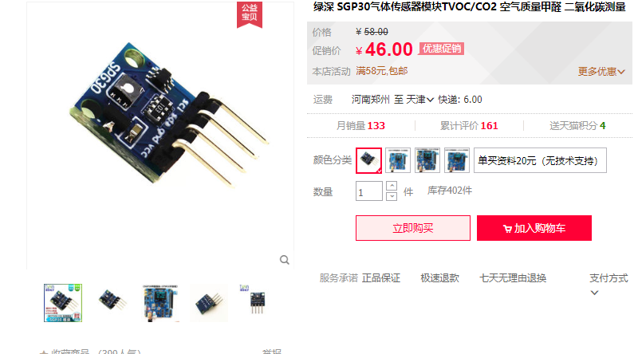
温湿度传感器单元 | 7.55 | 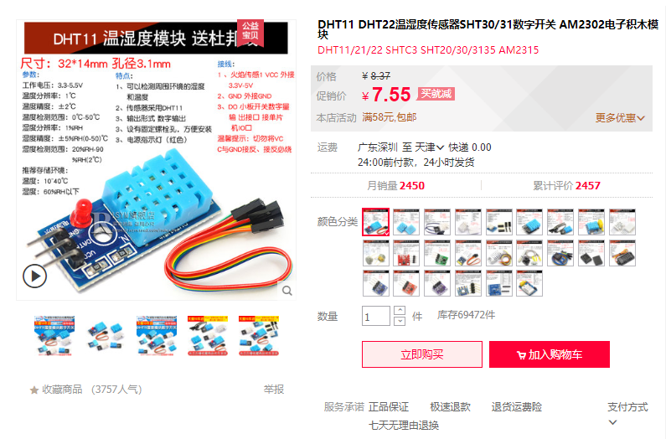
光照度传感器单元 | 3.65 | 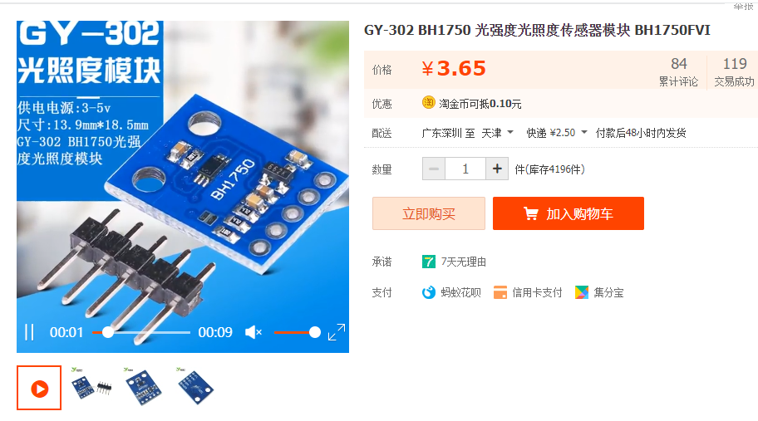
空气污染检测传感器单元 | 7.2 | 